المؤشرات الكلية

سوق العراق للاوراق المالية
جلسة الاحد 2026/3/8 |  |  |  | تقرير أسعار الأسهم المتداولة لسوق العراق للأوراق المالية
الجلسة (44)
الاسهم المتداولة المدرجة و OTC |  |  | 612,297,340 |  |  | قيمة الأسهم المتداولة المدرجة و OTC |  | 1,128,311,888 |  |  | صفقات الشركات المدرجة وOTC | 1004
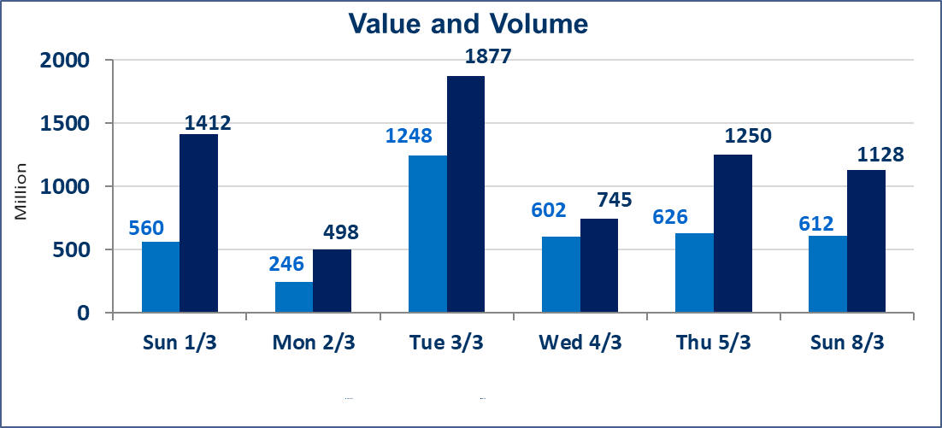
المؤشر60 ISX اليوم | 954.44 |  | نقطة |  |  | المؤشر15 ISX اليوم | 1209.56 | نقطة
المؤشر 60 ISX السابق | 952.71 |  | نقطة |  |  | المؤشر 15 ISX السابق | 1217.27 | نقطة
نسبة التغير | 0.18 |  | % |  |  | نسبة التغير | -0.63 | %
عدد النقاط | 1.73 |  | نقطة |  |  | عدد النقاط | -7.71 | نقطة

الشركات المدرجة | 104 | OTC | 14 | 118 |  | الشركات غير المتداولة المدرجة | 48 | OTC | 13 | 61
الشركات المتداولة | 45 | OTC | 1 | 46 |  | الشركات المرتفعة |  |  | 15
شركات الهيئة العامة |  |  |  | 1 |  | الشركات المنخفضة |  |  | 8
الموقوفة بقرار من هيأة الأوراق المالية |  |  |  | 10
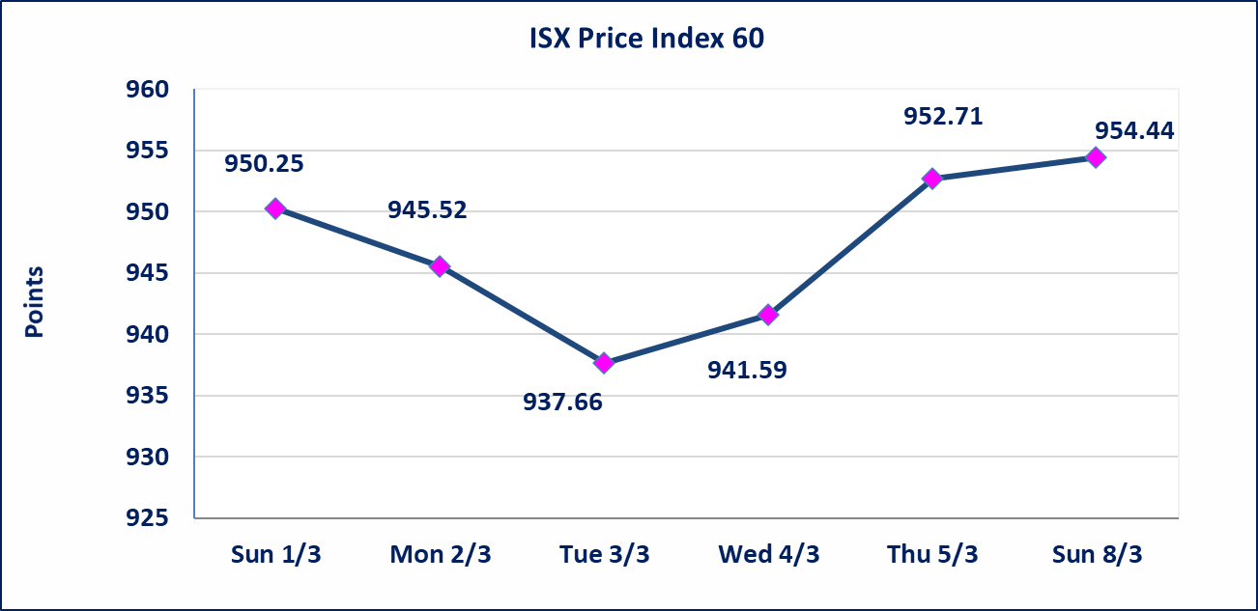
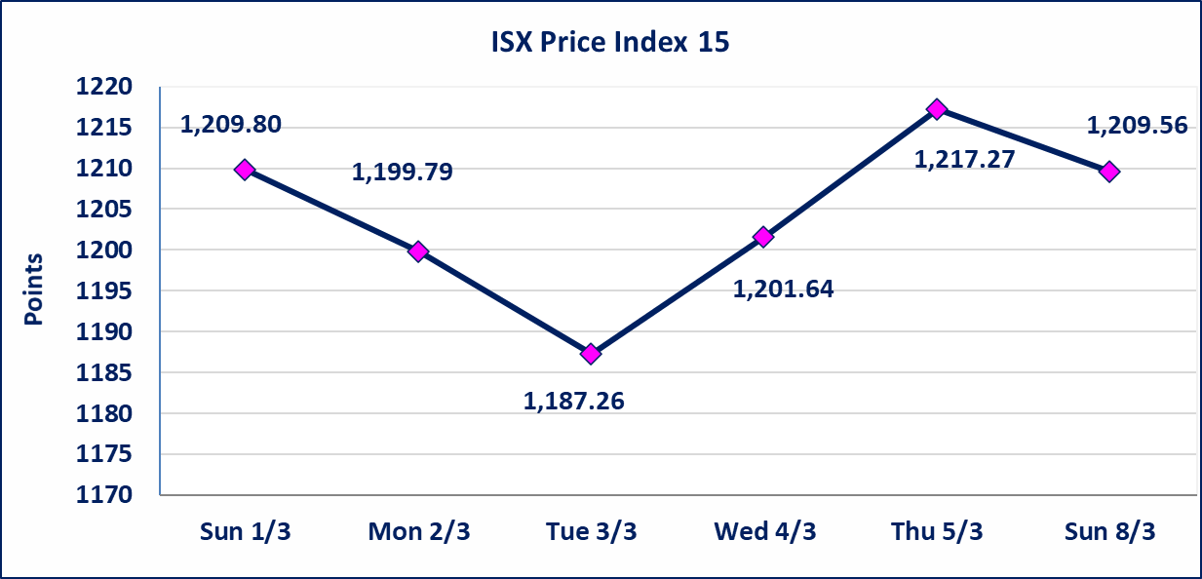

الحد الأعلى والادنى للتغير في السعر | نسبة التغير في كافة المنصات (5%) إرتفاعاً وإنخفاضاً من سعر الاغلاق السابق.
Web site : www.isx-iq.net E-mail : info-isx@isx-iq.net |  |  |  |  | 07834000034 - 07711211522 : ص . ب :3607 العلوية الهاتف |  |  |  |  |  | بغداد /الكرادة/ قرب المسرح الوطني /مجاور مصرف الخليج التجاري

نسبة التغير
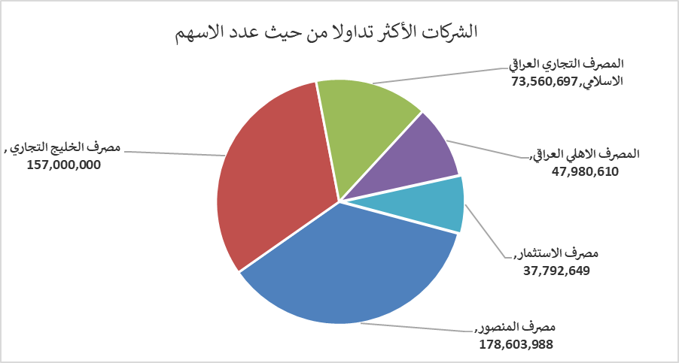
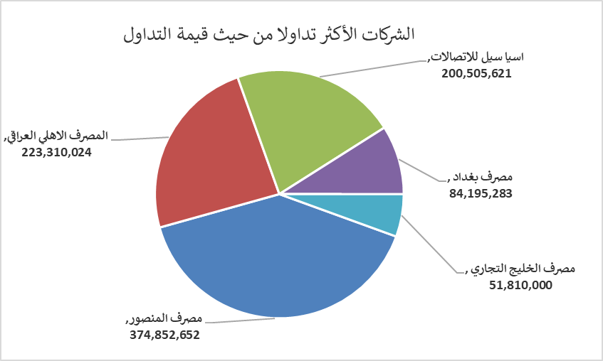
الشركات الأكثر ارتفاعاً وانخفاضاً

نسبة التغير لاسعار الاغلاق الاكثر ارتفاعاً |  |  |  | نسبة التغير لاسعار الاغلاق الاكثر انخفاضاً
اسم الشركة | اغلاق | التغير(%) | الاسهم المتداولة | اسم الشركة | اغلاق | التغير (%) | الاسهم المتداولة
فنادق المنصور | 47.770 | 4.99 | 53,419 | الاهلية للانتاج الزراعي | 2.640 | -4.69 | 63,971
الحمراء للتامين | 3.630 | 4.91 | 25,000 | المصرف الاهلي العراقي | 4.600 | -4.17 | 47,980,610
المواد الانشائية الحديثة | 1.090 | 4.81 | 525,000 | المصرف التجاري العراقي الاسلامي | 0.640 | -1.54 | 73,560,697
العراقية لصناعات الكارتون | 2.710 | 4.63 | 1,413,330 | فندق فلسطين | 18.800 | -1.05 | 1,796,156
الامين للتأمين | 0.940 | 4.44 | 2,923,623 | المنصور للصناعات الدوائية | 2.060 | -0.48 | 10,193,356

الشركات الاكثر نشاطا حسب الاسهم المتداولة (حجم التداول) |  |  |  | الشركات الاكثر نشاطا حسب القيمة المتداولة
اسم الشركة | اغلاق | التغير(%) | الاسهم المتداولة | اسم الشركة | اغلاق | التغير (%) | القيمة المتداولة
مصرف المنصور | 2.100 | 0.00 | 178,603,988 | مصرف المنصور | 2.100 | 0.00 | 374,852,652
مصرف الخليج التجاري | 0.330 | 3.13 | 157,000,000 | المصرف الاهلي العراقي | 4.600 | -4.17 | 223,310,024
المصرف التجاري العراقي الاسلامي | 0.640 | -1.54 | 73,560,697 | اسيا سيل للاتصالات | 14.640 | -0.27 | 200,505,621
المصرف الاهلي العراقي | 4.600 | -4.17 | 47,980,610 | مصرف بغداد | 3.060 | 0.00 | 84,195,283
مصرف الاستثمار | 0.220 | 0.00 | 37,792,649 | مصرف الخليج التجاري | 0.330 | 3.13 | 51,810,000

